상품제안서
유치원가방 곰돌이 파우치 보조가방 | 상품코드: S25247

 |  |  |  |  |  |  | 02-713-8555 | www.synergygift.co.kr
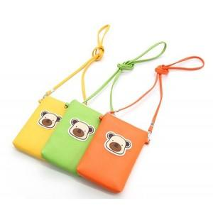

【상세/제작정보】 | <p>- 본 제품은 인쇄가 불가능한 제품입니다.&nbsp;</p>

【인쇄/포장옵션】 | 인쇄불가 / 포장불가능

【공급단가】 | 수량 | 100~ | 500~ | 1,000~ | 3,000~ | 5,000~
*VAT별도 | 단가 | 3,380원 | 3,190원 | 3,040원 | 2,960원 | 2,910원

【상품 URL】 | https://www.synergygift.co.kr:443/src/goods_detail.php?gdno=25247

